4 Tablica 2 - Graf 2
Tablica 2: Struktura članova OMF-a prema dobi i spolu |  |  |  |  |  |  |  |  |  |  |  |  |  |  |  |  |  | Lipanj 2017.
Table 2: Mandatory pension funds members age and sex structure |  |  |  |  |  |  |  |  |  |  |  |  |  |  |  |  |  | June 2017

 | Muškarci Male |  |  | Žene Female |  |  | Ukupno Total |  |  | Mjesečna promjena broja - muškarci Monthly change in number - Male |  |  | Mjesečna promjena broja - žene Monthly change in number - Female |  |  | Ukupna mjesečna promjena Total monthly change
Dob Age | Kategorije / Categories |  |  | Kategorije / Categories |  |  | Kategorije / Categories |  |  | Kategorije / Categories |  |  | Kategorije / Categories |  |  | Kategorije / Categories
 | A | B | C | A | B | C | A | B | C | A | B | C | A | B | C | A | B | C
≤ 18 | 7 | 2,271 | 10 | 2 | 1,533 | 3 | 9 | 3,804 | 13 | 0 | -88 | -1 | 1 | -51 | 0 | 12.50% | -3.53% | -7.14%
19 - 24 | 243 | 90,083 | 97 | 158 | 75,292 | 87 | 401 | 165,375 | 184 | 3 | 445 | 3 | 1 | 369 | 1 | 1.01% | 0.49% | 2.22%
25 - 29 | 410 | 120,764 | 48 | 284 | 114,628 | 81 | 694 | 235,392 | 129 | -6 | -261 | -4 | -1 | -223 | 2 | -1.00% | -0.21% | -1.53%
30 - 34 | 798 | 146,682 | 69 | 406 | 139,920 | 58 | 1,204 | 286,602 | 127 | 4 | -270 | 6 | 3 | -145 | 2 | 0.58% | -0.14% | 6.72%
35 - 39 | 845 | 154,033 | 78 | 372 | 146,370 | 82 | 1,217 | 300,403 | 160 | 6 | 113 | 0 | -5 | 90 | -3 | 0.08% | 0.07% | -1.84%
40 - 44 | 654 | 135,418 | 80 | 367 | 134,894 | 84 | 1,021 | 270,312 | 164 | 6 | 464 | -1 | 8 | 200 | 3 | 1.39% | 0.25% | 1.23%
45 - 49 | 462 | 114,830 | 101 | 212 | 121,748 | 112 | 674 | 236,578 | 213 | 9 | 125 | -1 | 1 | 240 | -1 | 1.51% | 0.15% | -0.93%
50 - 54 | 260 | 109,114 | 166 | 137 | 112,952 | 252 | 397 | 222,066 | 418 | -2 | 49 | -5 | 1 | 113 | -8 | -0.25% | 0.07% | -3.02%
55 - 59 | 0 | 39,862 | 267 | 0 | 28,031 | 7,724 | 0 | 67,893 | 7,991 | -1 | 1,254 | -1 | 0 | 1,197 | 98 | -100.00% | 3.75% | 1.23%
60 - 64 | 0 | 12 | 9,890 | 0 | 1 | 5,845 | 0 | 13 | 15,735 | 0 | 0 | 141 | 0 | 0 | 160 |  | 0.00% | 1.95%
≥ 65 | 0 | 0 | 179 | 0 | 0 | 77 | 0 | 0 | 256 | 0 | 0 | 27 | 0 | 0 | 15 |  |  | 19.63%
Ukupno Total | 3,679 | 913,069 | 10,985 | 1,938 | 875,369 | 14,405 | 5,617 | 1,788,438 | 25,390 | 19 | 1,831 | 164 | 9 | 1,790 | 269 | 0.50% | 0.20% | 1.73%
Sveukupno Grand Total | 927,733 |  |  | 891,712 |  |  | 1,819,445 |  |  | 2,014 |  |  | 2,068 |  |  | 0.22%
Izvor / Source: Regos

Grafikon 2: Dobna i spolna struktura članova OMF-a po kategorijama fondova (A, B i C) |  |  |  |  |  |  |  |  |  |  |  |  | Lipanj 2017.
Chart 2: OMF members age and sex structure by funds categories (A, B and C) |  |  |  |  |  |  |  |  |  |  |  |  | June 2017

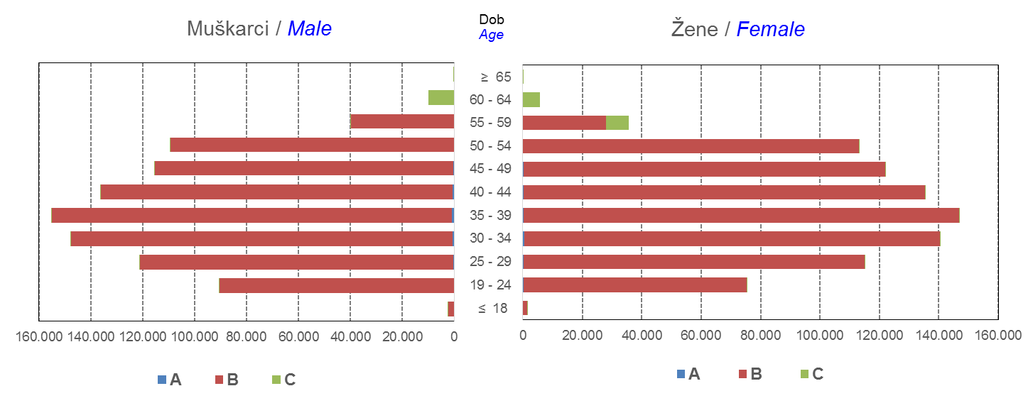

Izvor / Source: Regos
Sadržaj / Contents
 |  |  |  |  |  |  |  |  |  |  |  |  |  |  |  |  |  | stranica/page 4

8 Tablica 9 - Graf 3,4
Tablica 9: Neto imovina OMF-ova |  |  |  |  |  | Lipanj 2017.
Table 9: OMFs' net assets |  |  |  |  |  | June 2017
 |  |  |  | u tisućama kuna / in thousand HRK
Obvezni mirovinski fond Mandatory pension fund | Neto imovina OMF-ova / OMFs' net assets
 | Lipanj 2017. |  | Svibanj 2017. |  | Promjena
 | June 2017 |  | May 2017 |  | Change
 | Iznos | Udjel | Iznos | Udjel | U iznosu | Relativna
 | Amount | Share | Amount | Share | Amount | Relative
AZ OMF kategorije A | 256,116 | 0.30% | 252,195 | 0.30% | 3,922 | 1.55%
AZ OMF kategorije B | 32,215,040 | 37.20% | 31,744,363 | 37.18% | 470,677 | 1.48%
AZ OMF kategorije C | 1,356,695 | 1.57% | 1,312,728 | 1.54% | 43,967 | 3.35%
Svi AZ OMF / All AZ OMF | 33,827,852 | 39.06% | 33,309,285 | 39.02% | 518,566 | 1.56%
Erste Plavi OMF kategorije A | 73,740 | 0.09% | 72,321 | 0.08% | 1,420 | 1.96%
Erste Plavi OMF kategorije B | 11,414,541 | 13.18% | 11,271,472 | 13.20% | 143,069 | 1.27%
Erste Plavi OMF kategorije C | 357,531 | 0.41% | 347,059 | 0.41% | 10,472 | 3.02%
Svi Erste Plavi OMF / All Erste Plavi OMF | 11,845,811 | 13.68% | 11,690,851 | 13.69% | 154,961 | 1.33%
PBZ/CO OMF kategorije A | 73,553 | 0.08% | 71,704 | 0.08% | 1,849 | 2.58%
PBZ/CO OMF kategorije B | 13,664,746 | 15.78% | 13,505,674 | 15.82% | 159,072 | 1.18%
PBZ/CO OMF kategorije C | 507,074 | 0.59% | 489,240 | 0.57% | 17,834 | 3.65%
Svi PBZ CO OMF / All PBZ CO OMF | 14,245,372 | 16.45% | 14,066,617 | 16.48% | 178,755 | 1.27%
Raiffeisen OMF kategorije A | 140,634 | 0.16% | 138,015 | 0.16% | 2,619 | 1.90%
Raiffeisen OMF kategorije B | 25,373,628 | 29.30% | 25,042,934 | 29.33% | 330,694 | 1.32%
Raiffeisen OMF kategorije C | 1,163,540 | 1.34% | 1,125,046 | 1.32% | 38,494 | 3.42%
Svi Raiffeisen OMF / All Raiffeisen OMF | 26,677,802 | 30.81% | 26,305,995 | 30.81% | 371,807 | 1.41%
Ukupno kategorija A / Total category A | 544,043 | 0.63% | 534,234 | 0.63% | 9,810 | 1.84%
Ukupno kategorija B / Total category B | 82,667,955 | 95.46% | 81,564,442 | 95.54% | 1,103,513 | 1.35%
Ukupno kategorija C / Total category C | 3,384,839 | 3.91% | 3,274,073 | 3.84% | 110,767 | 3.38%
Sveukupno / Grand Total | 86,596,838 | 100.00% | 85,372,749 | 100.00% | 1,224,089 | 1.43%
Izvor / Source: HANFA

Grafikon 3: Udjeli društava za upravljanje OMF-ovima u ukupnoj neto imovini |  |  |  |  |  | Lipanj 2017.
Chart 3: OMFs' management companies shares in total net assets |  |  |  |  |  | June 2017

Izvor / Source: HANFA

Grafikon 4: Udjeli kategorija A, B i C u ukupnoj neto imovini |  |  |  |  |  | Lipanj 2017.
Chart 4: Categories' A, B and C shares in total net assets |  |  |  |  |  | June 2017
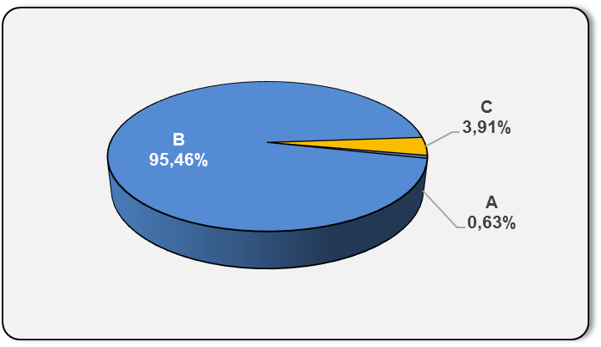

Izvor / Source: HANFA

Sadržaj / Contents
 |  |  |  |  |  | stranica / page 8

10 Graf 5.1, 5.2, 5.3
Grafikon 5.1: Vrijednosti obračunskih jedinica OMF-ova kategorije A | Lipanj 2017.
Chart 5.1: Values of category A OMFs' units of account | June 2017
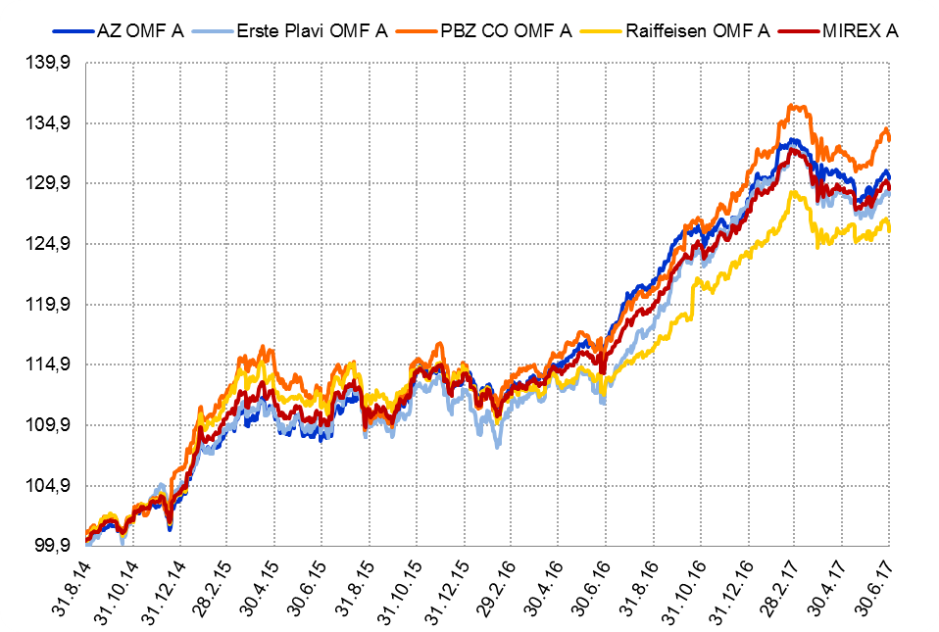

Izvor / Source: HANFA

Grafikon 5.2: Vrijednosti obračunskih jedinica OMF-ova kategorije B
Chart 5.2: Values of category B OMFs' units of account
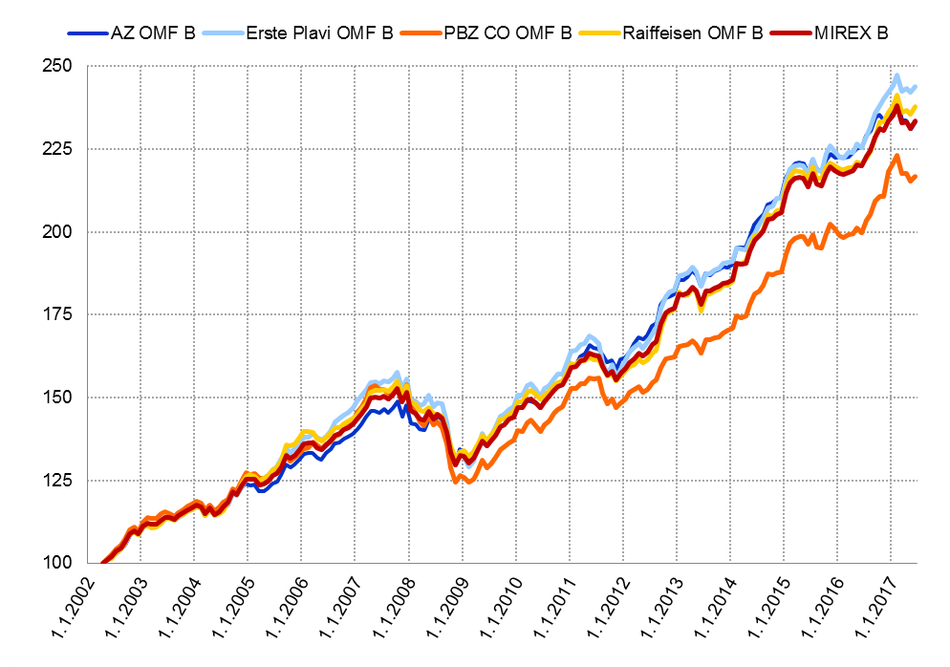

Izvor / Source: HANFA

Grafikon 5.3: Vrijednosti obračunskih jedinica OMF-ova kategorije C
Chart 5.3: Values of category C OMFs' units of account
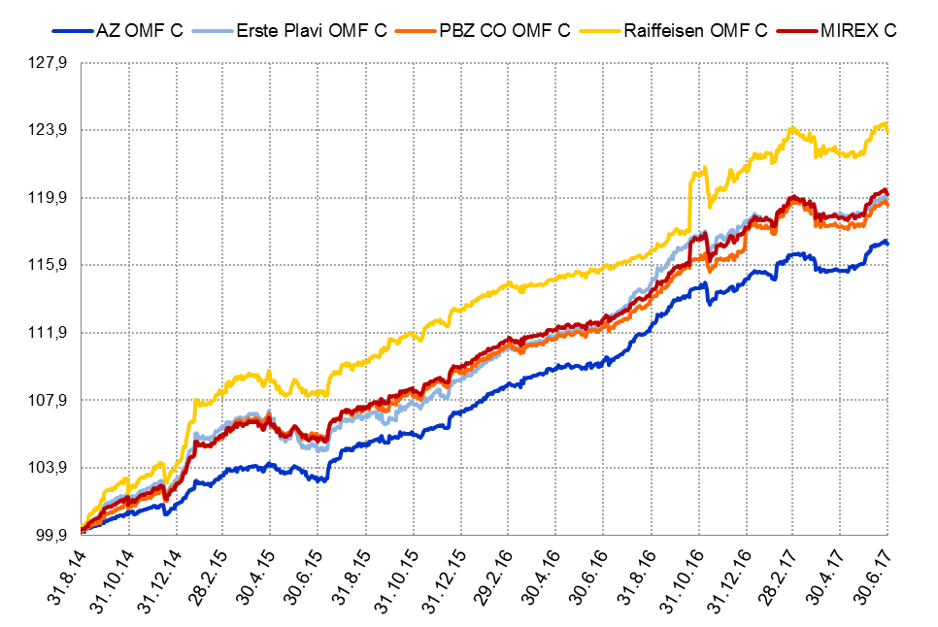

Izvor / Source: HANFA
Sadržaj / Contents
 | stranica / page 10

12 Tablica 13 - Graf 6
Tablica 13: Članstvo ODMF-ova1) |  |  |  |  |  |  | Lipanj 2017.
Table 13: ODMF's Membership1) |  |  |  |  |  |  | June 2017

Članstvo / Membership | AZ benefit ODMF | AZ profit ODMF | Croatia osiguranje ODMF | Erste Plavi Expert ODMF | Erste Plavi Protect ODMF | Raiffeisen ODMF | Ukupno Total
Početak razdoblja Beginning of the period | 37,503 | 100,434 | 24,503 | 19,777 | 22,486 | 62,898 | 267,601
Udjel Share | 14.01% | 37.53% | 9.16% | 7.39% | 8.40% | 23.50% | 100.00%
Novi članovi New members | 536 | 424 | 163 | 104 | 365 | 521 | 2,113
Mirovina Retirement | 8 | 32 | 35 | 5 | 1 | 35 | 116
Smrt Death | 8 | 11 | 0 | 3 | 2 | 4 | 28
Ostalo Other | 88 | 152 | 0 | 23 | 216 | 91 | 570
Ukupan prestanak članstva Membership termination total | 104 | 195 | 35 | 31 | 219 | 130 | 714
Kraj razdoblja End of the period | 37,935 | 100,663 | 24,631 | 19,850 | 22,632 | 63,289 | 269,000
Udjel Share | 14.10% | 37.42% | 9.16% | 7.38% | 8.41% | 23.53% | 100.00%
Izvor / Source: DMD-ovi / DMDs
1) Preliminarni podaci / Preliminary data

Grafikon 6: Udjel ODMFova u ukupnom broju članova |  |  |  |  |  |  | Lipanj 2017.
Chart 6: ODMFs' shares in total membership |  |  |  |  |  |  | June 2017

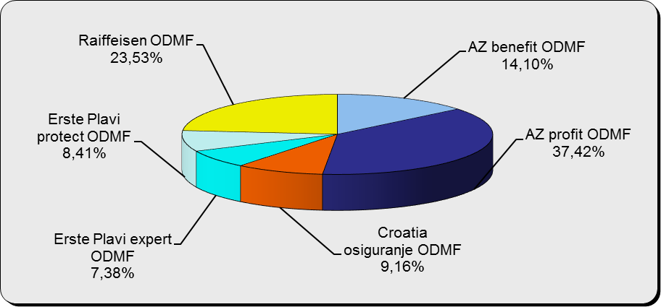

Izvor / Source: DMD-ovi / DMDs

Sadržaj / Contents

 |  |  |  |  |  |  | stranica / page 12

13 Tablica 14 - Graf 7
Tablica 14: Struktura članova ODMF-a prema dobi i spolu |  |  |  |  |  | KVARTALNI PODACI za: |  |  | OŽUJAK 2017.
Table 14: Open voluntary pension funds members age and sex structure |  |  |  |  |  | QUARTERLY DATA for: |  |  | MARCH 2017

 |  | Ožujak 2017. |  |  | Prosinac 2016. |  | P r o m j e n a / C h a n g e
 |  | March 2017 |  |  | December 2016 |  | Brojčana / In number |  | Relativna Relative
Dob Age | Muškarci Male | Žene Female | Ukupno Total | Muškarci Male | Žene Female | Ukupno Total | Muškarci Male | Žene Female | Ukupno Total
≤ 18 | 878 | 800 | 1,678 | 875 | 798 | 1,673 | 3 | 2 | 0.30%
19 - 24 | 3,653 | 2,307 | 5,960 | 3,761 | 2,361 | 6,122 | -108 | -54 | -2.65%
25 - 29 | 11,302 | 7,570 | 18,872 | 11,721 | 7,839 | 19,560 | -419 | -269 | -3.52%
30 - 34 | 18,492 | 13,718 | 32,210 | 18,503 | 13,856 | 32,359 | -11 | -138 | -0.46%
35 - 39 | 21,021 | 17,469 | 38,490 | 20,757 | 17,349 | 38,106 | 264 | 120 | 1.01%
40 - 44 | 19,979 | 18,546 | 38,525 | 19,601 | 18,280 | 37,881 | 378 | 266 | 1.70%
45 - 49 | 17,948 | 18,965 | 36,913 | 17,658 | 18,761 | 36,419 | 290 | 204 | 1.36%
50 - 59 | 27,656 | 30,182 | 57,838 | 26,740 | 28,832 | 55,572 | 916 | 1,350 | 4.08%
60 - 69 | 11,825 | 13,007 | 24,832 | 10,911 | 11,851 | 22,762 | 914 | 1,156 | 9.09%
70 - 84 | 2,949 | 4,227 | 7,176 | 2554 | 3641 | 6,195 | 395 | 586 | 15.84%
≥ 85 | 188 | 293 | 481 | 152 | 248 | 400 | 36 | 45 | 20.25%
Ukupno Total | 135,891 | 127,084 | 262,975 | 133,233 | 123,816 | 257,049 | 2,658 | 3,268 | 2.31%
Izvor / Source: DMD-ovi / DMDs

Grafikon 7: Dobna i spolna struktura članova ODMF-a na dan 31. ožujka 2017.
Chart 7: ODMF members age and sex structure as at 31 March 2017

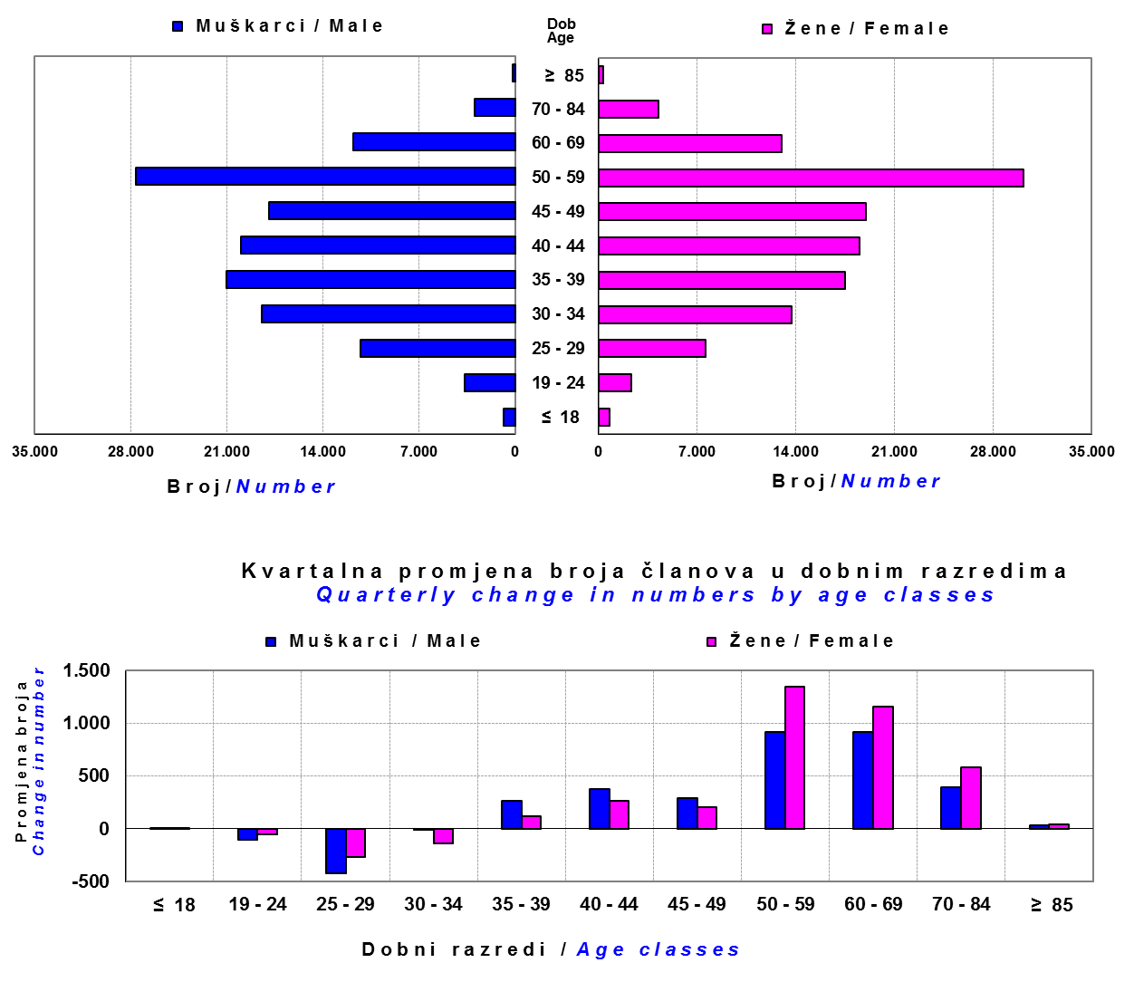

Izvor / Source: DMD-ovi / DMDs

Sadržaj / Contents

 |  |  |  |  |  |  |  |  | stranica/page 13

14 Tablica 15 - Graf 8
Tablica 15: Bruto mirovinski doprinosi uplaćeni ODMF-ovima1) |  |  |  |  | Lipanj 2017.
Table 15: Gross pension contributions paid to ODMFs1) |  |  |  |  | June 2017

 |  |  |  | u tisućama kuna / in thousand HRK
Otvoreni dobrovoljni mirovinski fond Open-end voluntary pension fund | Bruto mirovinski doprinosi / Gross pension contributions
...
Ukupno / Total | 31,339 | 35,313 | -11.26% | 3,793,194 | 0.83%
Izvor / Source: DMD-ovi / DMDs
1) Bruto doprinosi jednaki su ukupno uplaćenim doprinosima članova dobrovoljnih mirovinskih fondova, prije odbitka naknade DMD-ova od uplaćenih doprinosa.
1) Gross contribution is a contribution paid in by a member of a voluntary pension fund which includes DMDs' entry fee.
2) U ukupnim uplatama iskazana su i uplaćena sredstva državnog poticaja.
2) Total net contributions include state subsidies.

Grafikon 8: Mjesečna promjena bruto mirovinskih doprinosa uplaćenih ODMF-ovima |  |  |  |  | Lipanj 2017.
Chart 8: Monthly change of gross pension contributions paid to ODMFs |  |  |  |  | June 2017

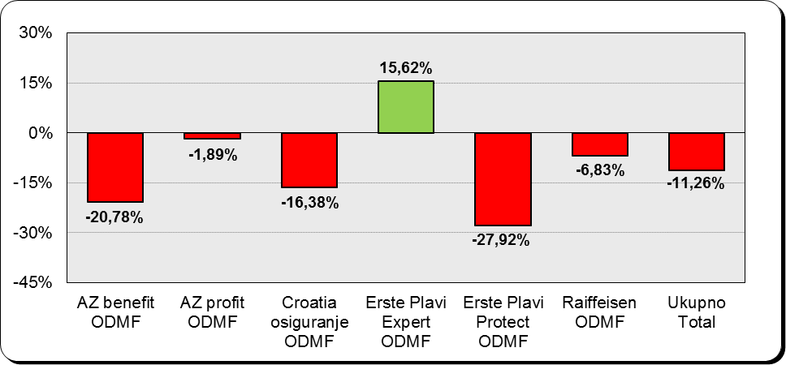

Izvor / Source: DMD-ovi / DMDs

Sadržaj / Contents
...

15 Tablica 16 - Graf 9,10
...
 |  |  |  |  |  | u tisućama kuna / in thousand HRK
Croatia osiguranje ODMF | 196,565 | 5.44% | 196,228 | 5.49% | 337 | 0.17%
Erste Plavi Expert ODMF | 231,535 | 6.41% | 227,779 | 6.38% | 3,755 | 1.65%
Erste Plavi Protect ODMF | 151,763 | 4.20% | 149,953 | 4.20% | 1,810 | 1.21%
Raiffeisen ODMF | 1,086,418 | 30.08% | 1,079,927 | 30.24% | 6,491 | 0.60%
Ukupno / Total | 3,611,726 | 100.00% | 3,571,687 | 100.00% | 40,038 | 1.12%
Izvor /Source: HANFA

Grafikon 9: Udjeli pojedinih ODMF-ova u ukupnoj neto imovini |  |  |  |  |  | Lipanj 2017.
Chart 9: ODMFs' shares in total net assets |  |  |  |  |  | June 2017

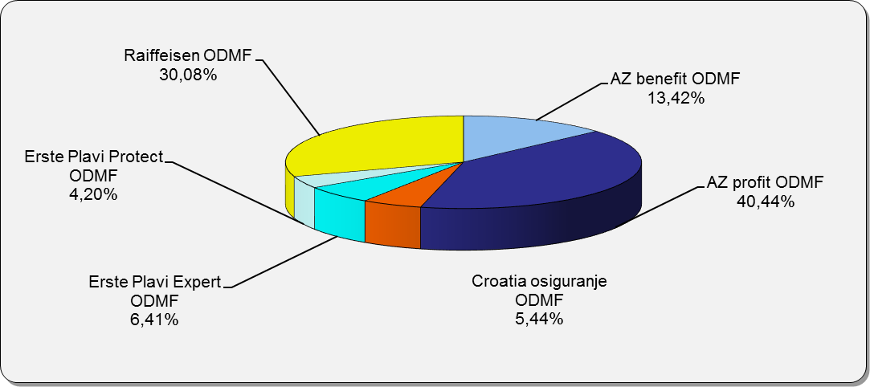

Izvor /Source: HANFA

Grafikon 10: Mjesečna promjena neto imovine ODMF-ova |  |  |  |  |  | Lipanj 2017.
Chart 10: ODMFs net assets monthly change |  |  |  |  |  | June 2017

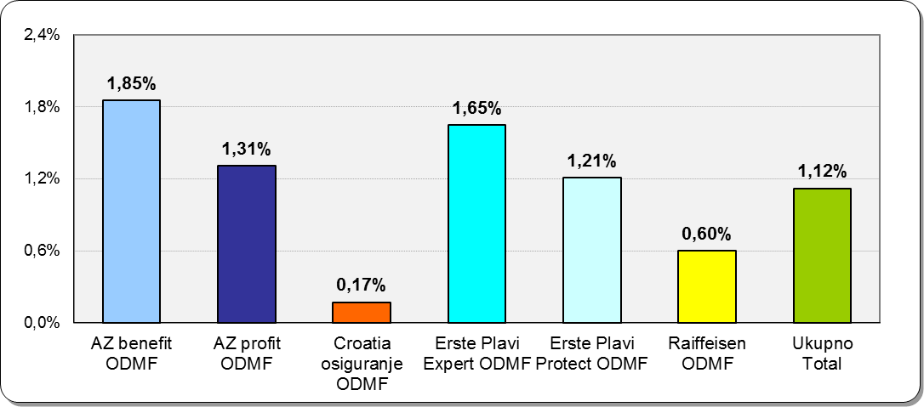

Izvor /Source: HANFA

Sadržaj / Contents
 |  |  |  |  |  | stranica / page 15

19 Tablica 20 - Graf 11
...
 |  | Ožujak 2017. |  |  | Prosinac 2016. |  | P r o m j e n a / C h a n g e
60 - 69 | 1,363 | 684 | 2,047 | 1,307 | 642 | 1,949 | 56 | 42 | 5.03%
70 - 84 | 90 | 17 | 107 | 87 | 20 | 107 | 3 | -3 | 0.00%
≥ 85 | 2 | 2 | 4 | 4 | 3 | 7 | -2 | -1 | -42.86%
Ukupno Total | 15,495 | 13,900 | 29,395 | 15,397 | 13,840 | 29,237 | 98 | 60 | 0.54%
Izvor / Source: DMD-ovi / DMDs

Grafikon 11: Dobna i spolna struktura članova ZDMF- ova na dan 31. ožujka 2017.
Chart 11: ZDMF members age and sex structure as at 31 March 2017

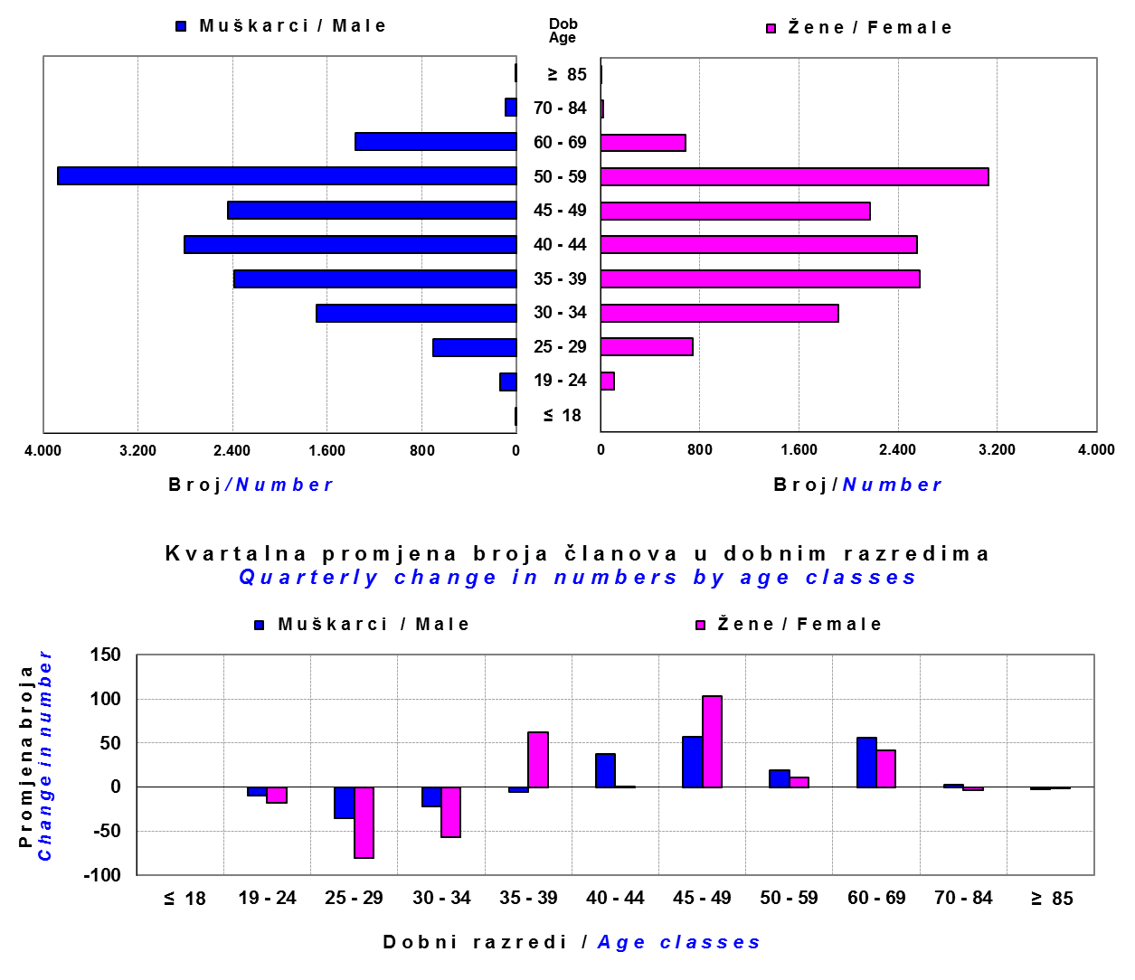

Izvor / Source: DMD-ovi / DMDs

Sadržaj / Contents

 |  |  |  |  |  |  |  |  | stranica / page 19

20 Tablica 21 - Graf 12
...
Napomena / Note :
Fond Nestle ZDMF upisan je u registar fondova 30.6.2017., ali još nije počeo s radom.
The Nestle ZDMF Fund was entered into the Register of Funds on June 30, 2017, but has not yet started work.

Grafikon 12: Mjesečni prinosi ZDMF-ova | Lipanj 2017.
Chart 12: ZDMF monthly rates of return | June 2017

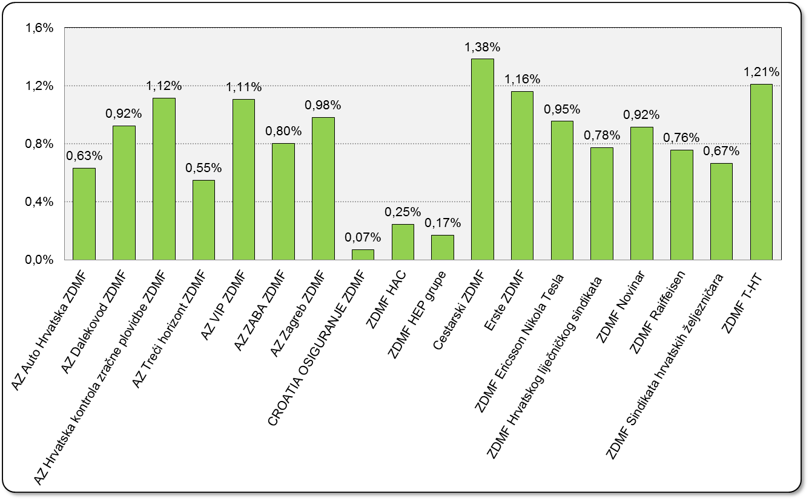

Izvor / Source: HANFA

Sadržaj / Contents

 | stranica / page 20

21 Tablica 22,23 - Graf 13,14
...
 |  |  | Izvor / Source: HANFA

Tablica 23: Broj korisnika i broj ugovora u zadnjih godinu dana |  |  | Grafikon 14: Broj korisnika i broj ugovora u zadnjih godinu dana | Kvartalni podaci Quarterly data
Table 23: Number of pensioners and contracts over the past year |  |  | Chart 14: Number of pensioners and contracts over the past year
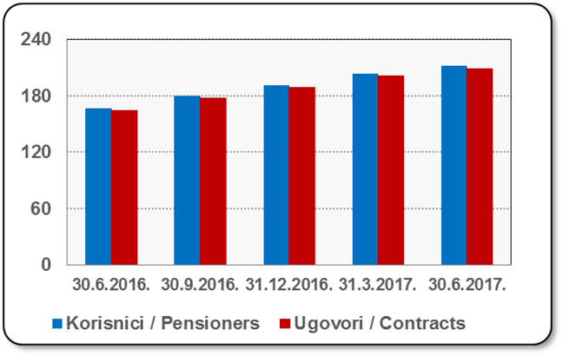
Mjesec Month | Korisnici Pensioners | Ugovori Contracts
30.6.2016. | 166 | 164
30.9.2016. | 179 | 177
31.12.2016. | 191 | 189
31.3.2017. | 203 | 201
30.6.2017. | 211 | 209
Izvor / Source: HANFA

 |  |  | Izvor / Source: HANFA

Sadržaj / Contents
...

22 Tablica 24,25 - Graf 15,16
...
 |  |  | Izvor / Source: HANFA

Tablica 25: Broj korisnika i broj ugovora u zadnjih godinu dana |  |  | Grafikon 16: Broj korisnika i broj ugovora u zadnjih godinu dana | Kvartalni podaci Quarterly data
Table 25: Number of pensioners and contracts over the past year |  |  | Chart 16: Number of pensioners and contracts over the past year

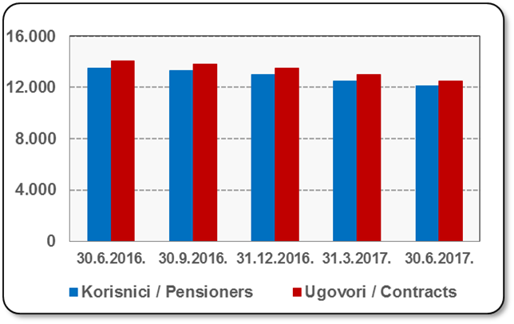
Mjesec Month | Korisnici Pensioners | Ugovori Contracts
30.6.2016. | 13,535 | 14,097
30.9.2016. | 13,312 | 13,851
31.12.2016. | 13,006 | 13,515
31.3.2017. | 12,522 | 12,981
30.6.2017. | 12,098 | 12,525
Izvor / Source: HANFA

 |  |  | Izvor / Source: HANFA

Sadržaj / Contents
...

24 Tablica 27 - Graf 17
...
 | * u tisućama kuna / in thousand HRK
24 | Tontine Tontine | - | - | - | -
25 | Osiguranje s kapitalizacijom isplate Assurance with paid-up sum assured | - | - | - | -
 | UKUPNO (neživotna osiguranja, vrste 01 - 18) TOTAL (non-life insurance, lines 01 -18) | 4,372,340 | 3,402,188 | 1,732,625 | 1,472,676
 | UKUPNO (životna osiguranja, vrste 19 - 25) TOTAL (life assurance 19 - 25) | 1,490,259 | 1,528,537 | 30,116 | 1,007,863
 | UKUPNO / TOTAL | 5,862,599 | 4,930,724 | 1,762,741 | 2,480,539
Izvor / Source: HANFA

Grafikon 17: Udio bruto zaračunate premije po vrstama osiguranja
Chart 17: Gross Written Premium by Line of Insurance

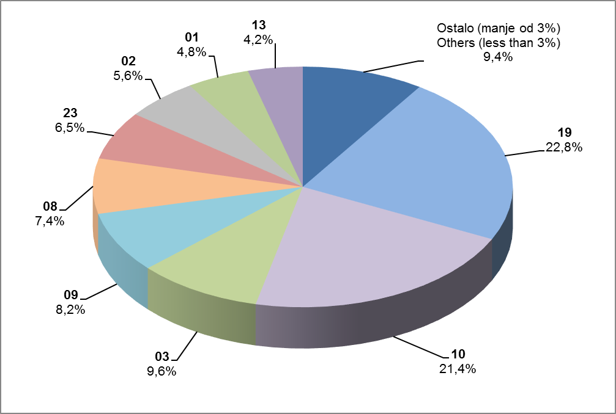

Izvor / Source: HANFA

Sadržaj / Contents
...

25 Graf 18
Grafikon 18: Udio zaračunate bruto premije i likvidiranih šteta po društvima za osiguranje po vrstama osiguranja za period od 1. siječnja do 30. lipnja 2017.
Chart 18: Share of written premium and claims settled per line of insurances for the period 1 January - 30 June 2017
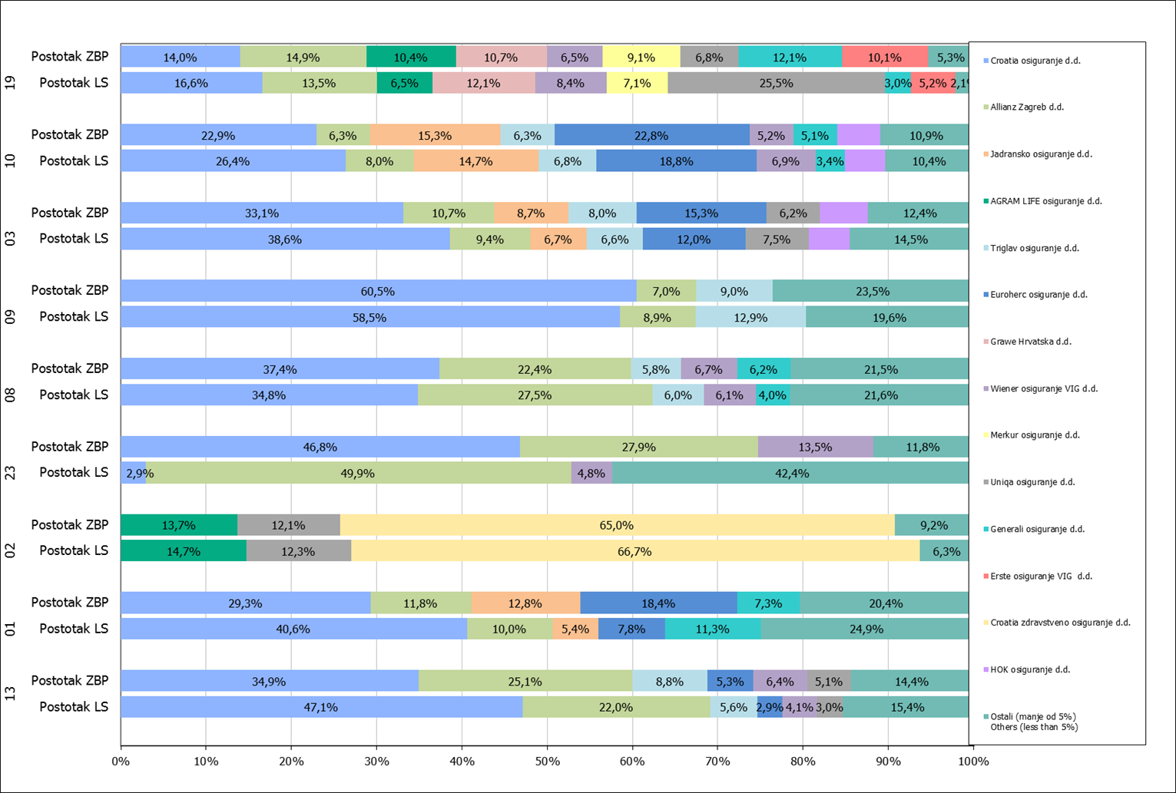

Izvor / Source: HANFA

Napomena: Grafikon prikazuje društva za osiguranje sa zaračunatom bruto premijom većom od 5% ukupne zaračunate bruto premije u promatranoj vrsti osiguranja.
Grafikon prikazuje samo vrste osiguranja sa zaračunatom bruto premijom većom od 3% ukupne zaračunate bruto premije tržišta osiguranja u RH.
Kratice ZBP i LŠ redom predstavljaju zaračunatu bruto premijiu i likvidirane štete

Note:The chart represents insurance companies with written premium greater then 5% of total written premium of the presented line of insurance.
Chart represents lines of insurance with written premium greater then 3% of total written premium of Croatian insurance market.
Abbreviations ZBP and LŠ stands for written premium and claims settled respectively.
...

